1 Datos ejecución
Tabla 1.

DATOS DE EJECUCIÓN DEL PLAN DE RECUPERACIÓN 2021 - HASTA 31/12/2021 (M EUROS)

Fecha | Credito inicial | Crédito total | Autorizaciones | Compromisos | Obligaciones reconocidas
2021-12-31 | 24,198 | 24,198 | 22,128 | 20,977 | 20,044

DATOS DE EJECUCIÓN DEL PLAN DE RECUPERACIÓN 2022 - HASTA 30/11/2022 (M EUROS)

Fecha | Credito inicial | Crédito total | Autorizaciones | Compromisos | Obligaciones reconocidas
2022-11-30 | 26,900 | 28,457 | 22,475 | 18,239 | 15,287

Fuente: Ministerio de Hacienda y Función Pública
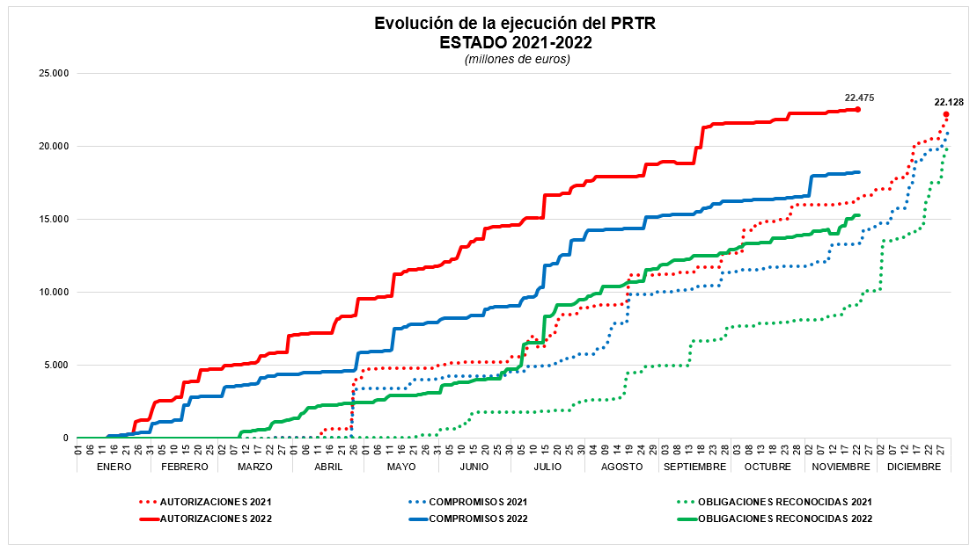

Fuente: Ministerio de Hacienda y Función Pública, Secretaria de Estado Presupuestos y Gastos

